第3号様式登録事業変更申請書
第３号様式 |  |  |  |  |  |  |  |  |  |  |  |  |  |  | （1/1）

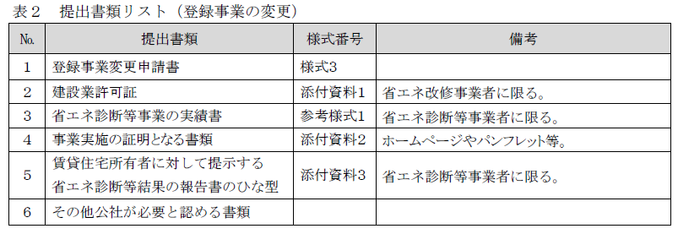
 |  |  |  |  |  |  |  | 公社使用欄 | 受付番号

作成日を記載してください
 | 公益財団法人 東京都環境公社 |  |  |  |  |  |  |  |  | 記入日 | 西暦 |  | 年 | 月 | 日
 |  |  |  | 理事長 殿

賃貸住宅における省エネ化・再エネ導入促進事業
登録事業変更申請書

 | 公益財団法人東京都環境公社が定める「省エネ改修・診断事業者登録要領」に基づき、下記のとおり申請します。
記

第5号様式で公社が通知した登録番号を記載してください
変更を行いたい事業者を記載してください
1 | 申請事業者
 | 申請者 |  | 事業者 登録番号
 |  |  | 法人名
 |  |  | 代表者 役職名 |  |  | フリガナ
 |  |  |  |  |  | 氏名

変更前後の事業内容にチェックを入れてください
2 | 登録事業の変更 |  |  | ※該当するものにチェック（✔ ）を入れてください。
 | ＜変更前＞
 | 事業内容 |  |  |  | 省エネ改修事業
 |  |  |  |  | 高断熱窓 |  | 高断熱ドア |  |  |  |  | 断熱材
 |  |  |  |  | 省エネ診断等事業
 |  |  |  |  | エネルギー消費性能・外皮性能の計算を実施するもの（※１に限る）
 |  |  |  |  | 日本産業規格（規格番号：JIS A1495）に基づく測定が行われるもの
 | ＜変更後＞
 | 事業内容 |  |  |  | 省エネ改修事業
 |  |  |  |  | 高断熱窓 |  | 高断熱ドア |  |  |  |  | 断熱材
 |  |  |  |  | 省エネ診断等事業
 |  |  |  |  | エネルギー消費性能・外皮性能の計算を実施するもの（※１に限る）
 |  |  |  |  | 日本産業規格（規格番号：JIS A1495）に基づく測定が行われるもの
 | ※１ 次の全ての告示に準拠したエネルギー消費性能・外皮性能の計算を実施するもの 一 建築物エネルギー消費性能基準等を定める省令における算出方法等に係る事項等 （平成28年国土交通省告示第265号） 二 住宅部分の外壁、窓等を通しての熱の損失の防止に関する基準及び一次エネルギー消費量に 関する基準（平成28年1月29日国土交通省告示第266号） 三 建築物エネルギー消費性能基準等を定める省令における算出方法等に係る事項の一部を 改正する告示（令和元年11月15日国土交通省告示第783号） 四 住宅部分の外壁、窓等を通しての熱の損失の防止に関する基準及び一次エネルギー消費量に 関する基準の一部を改正する告示（令和元年11月15日国土交通省告示第781号）

追加登録したい事業の確認事項をよく読み、
了承した上でチェックを入れてください
3 | その他確認事項 |  |  | ※事業を追加する場合、該当事業の内容を確認し、了承した上でチェック（✔ ）を入れてください。
 | ＜省エネ改修事業者＞
 |  | 改修後の省エネ効果について、賃貸住宅所有者に対して見積時に説明を行うこと。
 |  | 省エネ改修後に省エネ診断等を実施するため、改修部分の図面等が必要な場合には、提供等に協力を行うこと。
 |  | その他、省エネ診断等事業者の求めに応じて省エネ性能表示の作成に必要な情報の提供に協力すること。
 | ＜省エネ診断等事業者＞
 |  | 省エネ診断等結果に基づき省エネ性能表示を行うこと。
 |  | 省エネ改修後の省エネ診断等結果について賃貸住宅所有者に分かりやすい説明を行うこと。
 | (注) | この様式は、省エネ改修・診断等事業者登録申請から公社HPに公表されている期間中に、省エネ改修・診断等事業者登録事業に変更が生じた場合に、速やかに提出すること。

参考様式１（省エネ診断等事業の実績書）
作成日を記載してください
◆様式は問いませんが下記を含めた様式のものを提出してください。
参考様式１
 |  | 年 | 月 | 日

省エネ診断等事業の実績書

登録を行いたい事業者を記載してください
実施年、対象物件、改修内容、診断方法の概要、件数等の記載をお願いいたします。
なお、対象物件の個別名までは求めません。
例：
2020年
・賃貸住宅（20戸）における断熱改修（窓、断熱材）後の省エネ診断（測定）を実施 ５件
2021年
・賃貸住宅（30戸）における断熱改修（窓、ドア、断熱材）後の省エネん診断（計算）を実施 ３件
2022年
・賃貸住宅（10戸、築30年）における現状の省エネ診断（計算）を実施 １件
事業者名
代表者役職名 | 代表者名
事業実績

実施年 対象物件 改修内容 診断方法 件数 等

